Catég par région
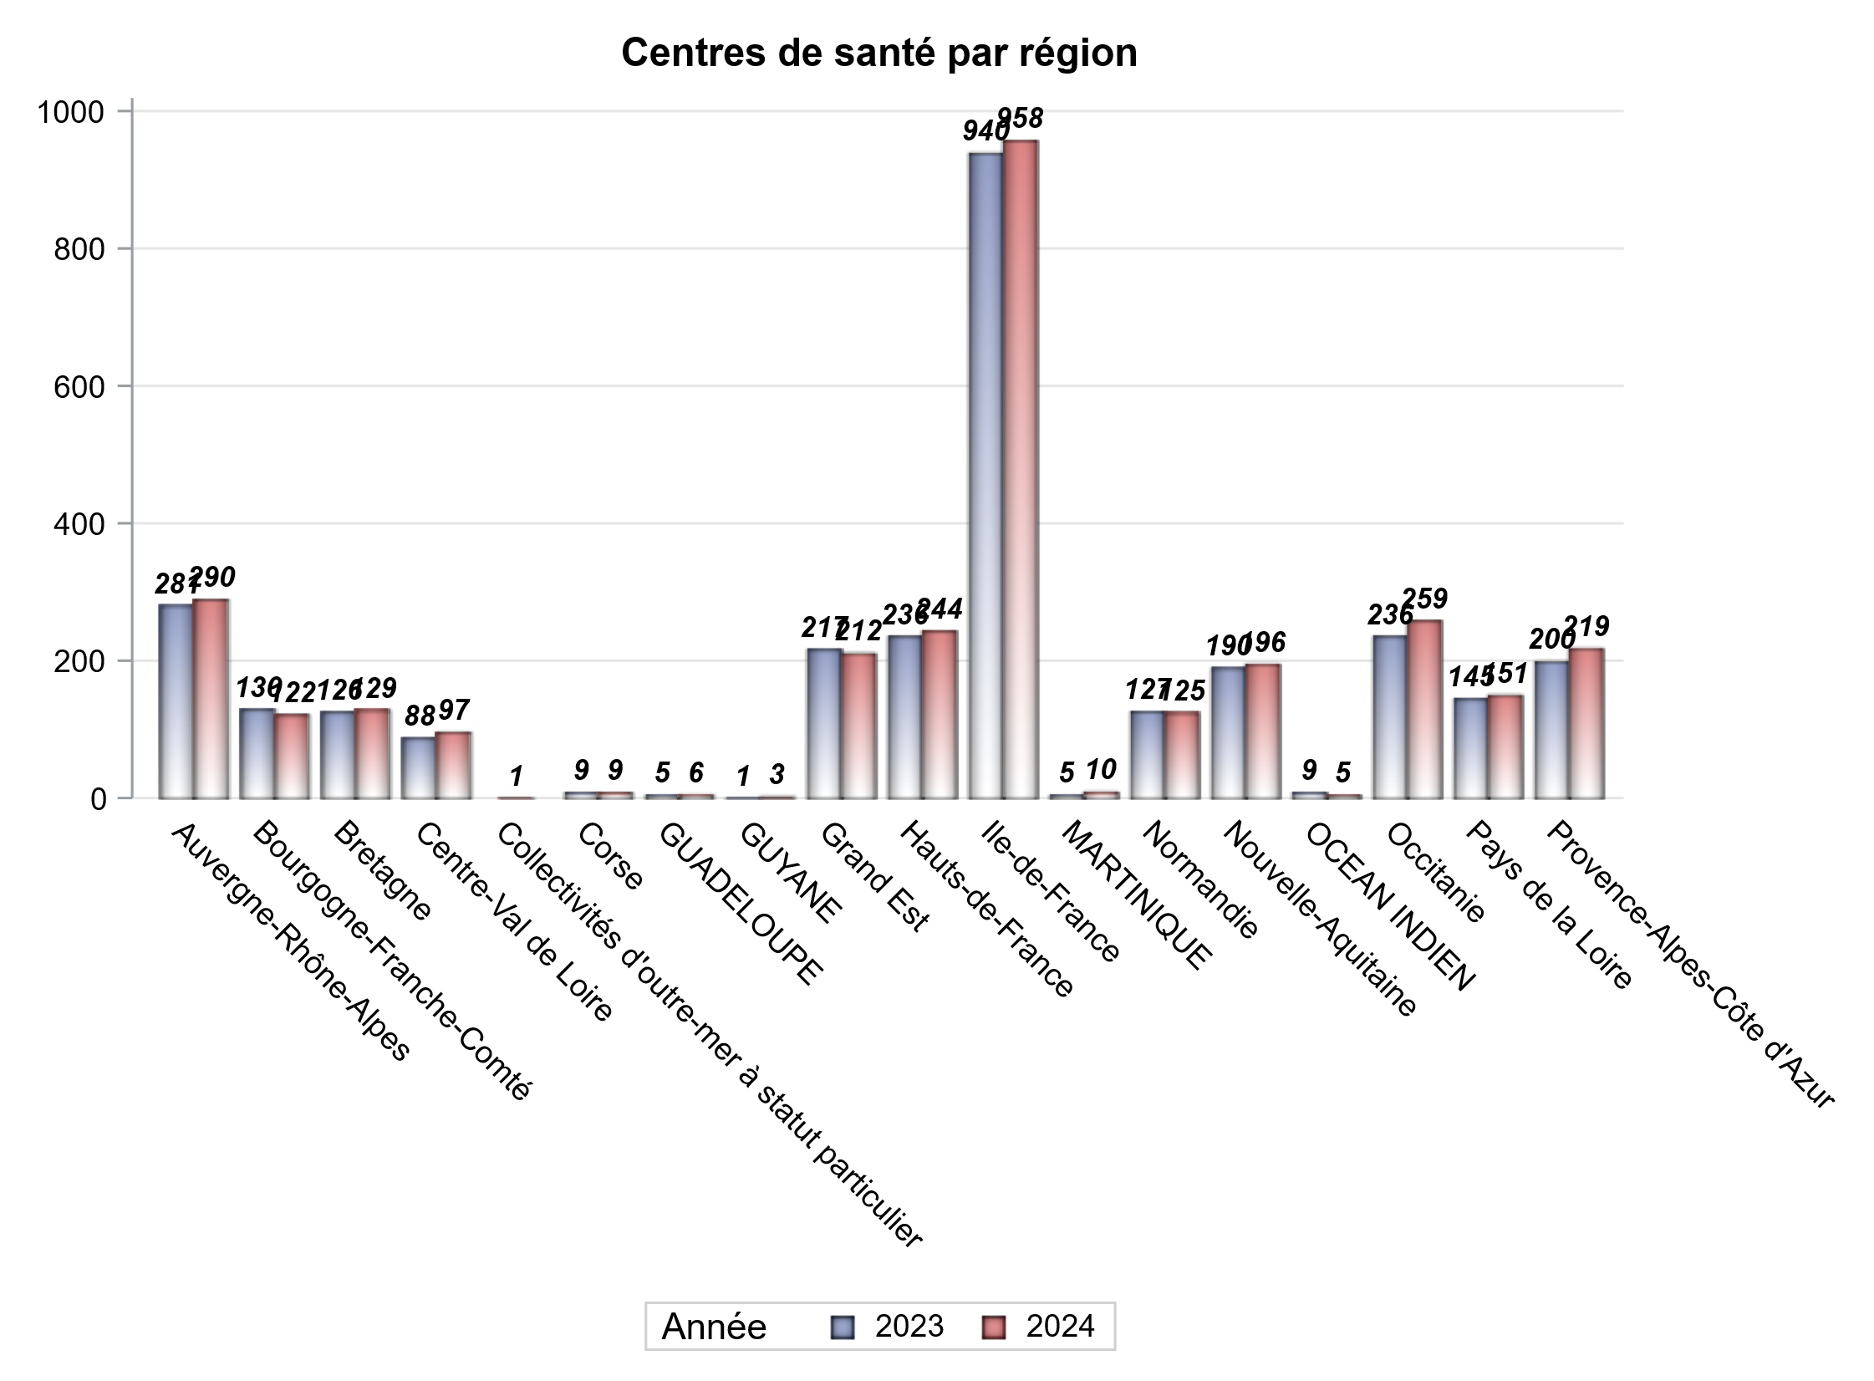
CATEGORIES DE CENTRES DE SANTE PAR REGION
Régions | centres médicaux |  |  | Centres de santé polyvalents sans auxiliaires médicaux CPsAM |  | Centres de santé polyvalents avec auxiliaires médicaux CPaAM |  | Total centres à activité médicale | Centres de santé dentaires |  |  | Centres de santé infirmiers |  | Grand Total | Dont centres de santé pluri professionnels
 | avec MG et avec auxiliaires médicaux | avec MG et sans auxiliaires médicaux | sans MG | avec MG | sans MG | avec MG | sans MG |  | avec MG et avec auxiliaires médicaux | avec MG et sans auxiliaires médicaux | sans MG | avec MG | sans MG
Auvergne-Rhône-Alpes | 14 | 21 | 6 | 14 | 3 | 46 | 11 | 115 | 2 | 0 | 125 | 2 | 46 | 290 | 66
Bourgogne-Franche-Comté | 12 | 6 | 0 | 3 | 0 | 21 | 2 | 44 | 0 | 0 | 35 | 0 | 43 | 122 | 34
Bretagne | 10 | 14 | 0 | 7 | 0 | 15 | 3 | 49 | 0 | 0 | 29 | 0 | 51 | 129 | 27
Centre-Val de Loire | 7 | 23 | 0 | 4 | 4 | 7 | 3 | 48 | 0 | 0 | 40 | 0 | 9 | 97 | 16
Collectivités d'outre-mer à statut particulier | 0 | 0 | 0 | 0 | 0 | 1 | 0 | 1 | 0 | 0 | 0 | 0 | 0 | 1 | 1
Corse | 0 | 0 | 0 | 0 | 0 | 1 | 0 | 1 | 0 | 0 | 8 | 0 | 0 | 9 | 1
GUADELOUPE | 0 | 0 | 1 | 0 | 1 | 2 | 0 | 4 | 0 | 0 | 2 | 0 | 0 | 6 | 2
GUYANE | 0 | 0 | 0 | 2 | 0 | 1 | 0 | 3 | 0 | 0 | 0 | 0 | 0 | 3 | 1
Grand Est | 6 | 3 | 2 | 12 | 1 | 32 | 15 | 71 | 1 | 0 | 81 | 0 | 59 | 212 | 39
Hauts-de-France | 2 | 11 | 3 | 9 | 4 | 75 | 14 | 118 | 0 | 0 | 77 | 0 | 49 | 244 | 79
Ile-de-France | 21 | 30 | 18 | 73 | 32 | 184 | 108 | 466 | 1 | 23 | 457 | 0 | 11 | 958 | 221
MARTINIQUE | 0 | 0 | 5 | 0 | 0 | 1 | 0 | 6 | 0 | 1 | 3 | 0 | 0 | 10 | 1
Normandie | 8 | 10 | 6 | 5 | 0 | 10 | 6 | 45 | 1 | 0 | 59 | 0 | 20 | 125 | 20
Nouvelle-Aquitaine | 12 | 16 | 1 | 16 | 1 | 28 | 10 | 84 | 0 | 0 | 73 | 0 | 39 | 196 | 44
OCEAN INDIEN | 0 | 0 | 1 | 1 | 0 | 2 | 0 | 4 | 0 | 0 | 1 | 0 | 0 | 5 | 3
Occitanie | 14 | 42 | 5 | 8 | 2 | 31 | 13 | 115 | 0 | 0 | 106 | 0 | 38 | 259 | 46
Pays de la Loire | 9 | 13 | 0 | 3 | 0 | 22 | 4 | 51 | 0 | 0 | 35 | 0 | 65 | 151 | 31
Provence-Alpes-Côte d'Azur | 5 | 8 | 7 | 16 | 5 | 33 | 21 | 95 | 0 | 2 | 122 | 0 | 0 | 219 | 43
Sous total 1 | 120 | 197 | 55 | 173 | 53 | 512 | 210 | 1320 | 5 | 26 | 1253 | 2 | 430 | 3036 | 675
Sous total 2 | 372 |  |  | 226 |  | 722 |  |  | 1284 |  |  | 432

Activité
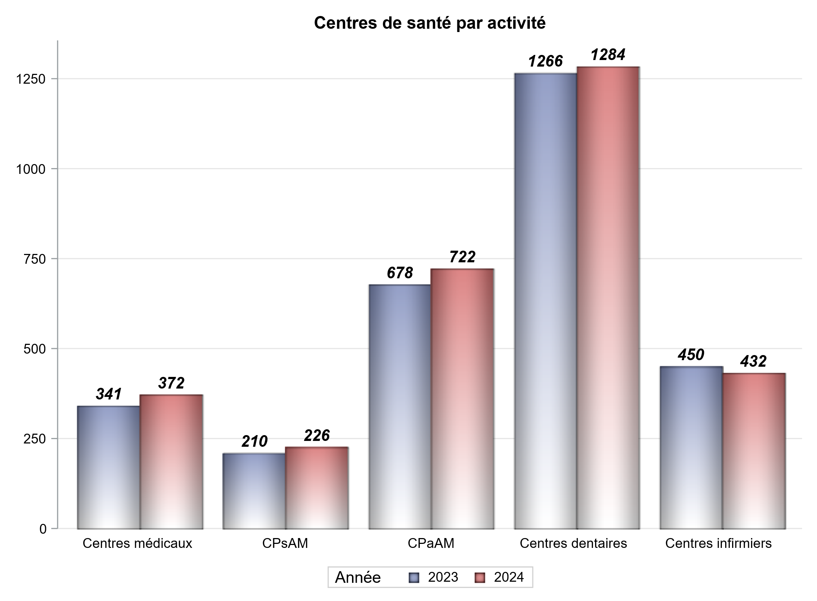

Implantation
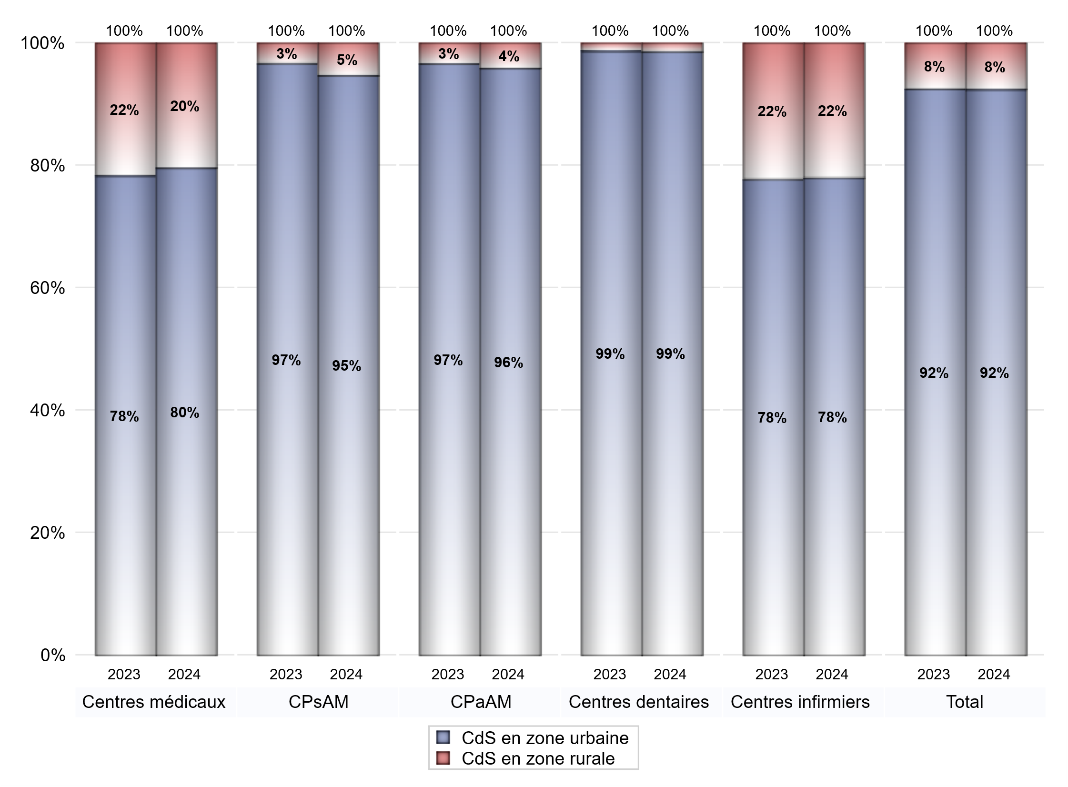
ZONE D'IMPLANTATION DES CENTRES
 | centres médicaux |  |  | Centres de santé polyvalents sans auxiliaires médicaux CPsAM |  | Centres de santé polyvalents avec auxiliaires médicaux CPaAM |  | Total centres à activité médicale | Centres de santé dentaires |  |  | Centres de santé infirmiers |  | Grand Total | Dont centres de santé pluri professionnels
 | avec MG et avec auxiliaires médicaux | avec MG et sans auxiliaires médicaux | sans MG | avec MG | sans MG | avec MG | sans MG |  | avec MG et avec auxiliaires médicaux | avec MG et sans auxiliaires médicaux | sans MG | avec MG | sans MG
CdS en zone urbaine | 102 | 139 | 55 | 161 | 53 | 483 | 209 | 1202 | 4 | 26 | 1236 | 2 | 335 | 2805 | 625
Sous total zone urbaine | 296 |  |  | 214 |  | 692 |  |  | 1266 |  |  | 337
Dont QPV | 13 | 14 | 6 | 21 | 11 | 73 | 19 | 157 | 1 | 0 | 94 | 0 | 31 | 283 | 95
Dont quartier vécu | 11 | 23 | 10 | 42 | 13 | 113 | 55 | 267 | 1 | 9 | 246 | 0 | 19 | 542 | 136
Dont zone prioritaire du SROS | 73 | 114 | 38 | 124 | 41 | 336 | 131 | 857 | 1 | 23 | 782 | 1 | 165 | 1829 | 439
CdS en zone rurale | 18 | 58 | 0 | 12 | 0 | 29 | 1 | 118 | 1 | 0 | 17 | 0 | 95 | 231 | 50
Sous total zone rurale | 76 |  |  | 12 |  | 30 |  |  | 18 |  |  | 95
Dont zone prioritaire du SROS | 17 | 48 | 0 | 10 | 0 | 18 | 1 | 94 | 1 | 0 | 11 | 0 | 65 | 171 | 37
Total(sous total zone urbaine + sous total zone rurale) | 372 |  |  | 226 |  | 722 |  | 1320 | 1284 |  |  | 432 |  | 3036 | 675

Gestionnaires
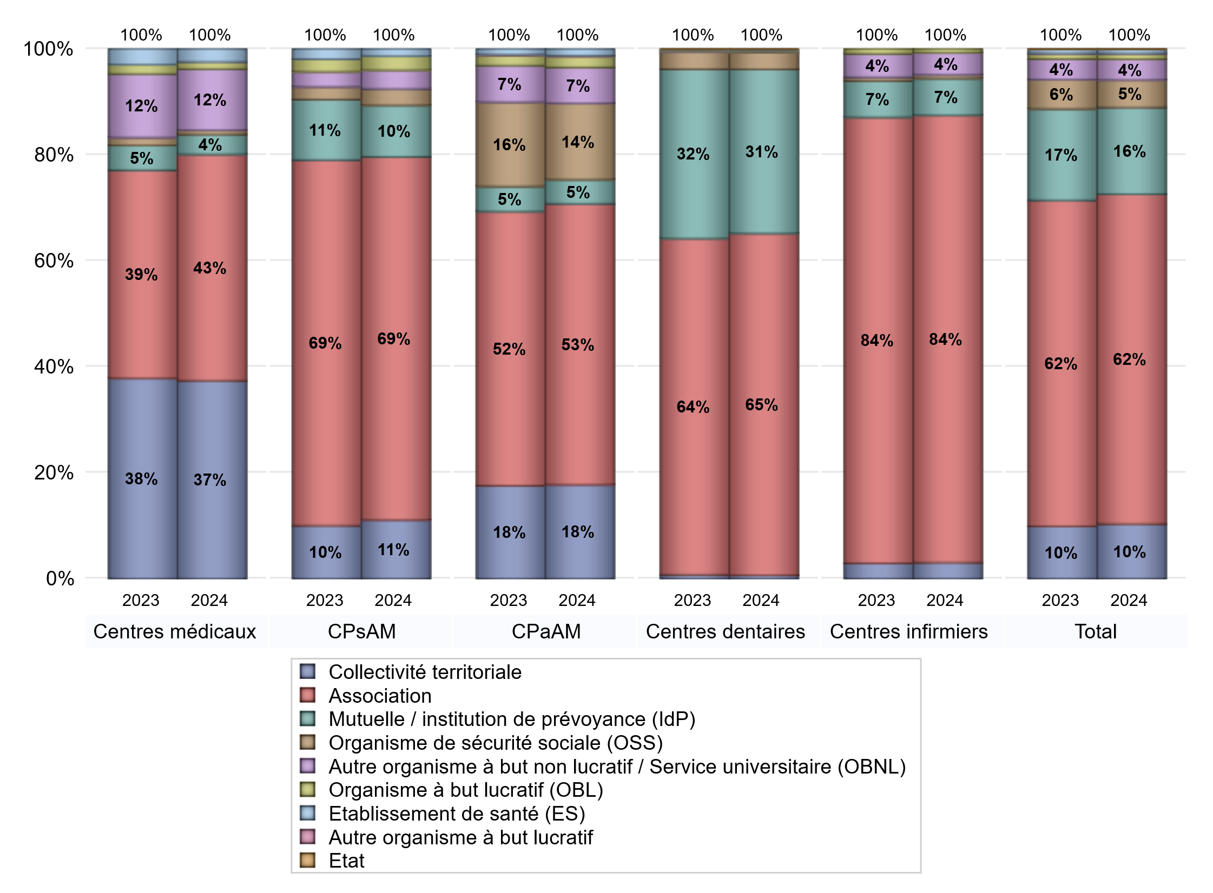
NOMBRE DE CENTRES DE SANTE PAR GESTIONNAIRE
 | centres médicaux |  |  | Centres de santé polyvalents sans auxiliaires médicaux CPsAM |  | Centres de santé polyvalents avec auxiliaires médicaux CPaAM |  | Total centres à activité médicale | Centres de santé dentaires |  |  | Centres de santé infirmiers |  | Grand Total | Dont centres de santé pluri professionnels
 | avec MG et avec auxiliaires médicaux | avec MG et sans auxiliaires médicaux | sans MG | avec MG | sans MG | avec MG | sans MG |  | avec MG et avec auxiliaires médicaux | avec MG et sans auxiliaires médicaux | sans MG | avec MG | sans MG
Collectivité territoriale | 49 | 87 | 3 | 25 | 0 | 128 | 0 | 292 | 1 | 0 | 7 | 0 | 13 | 313 | 185
Sous total Collectivité territoriale | 139 |  |  | 25 |  | 128 |  |  | 8 |  |  | 13
Association | 39 | 75 | 45 | 106 | 49 | 195 | 188 | 697 | 1 | 26 | 802 | 2 | 363 | 1891 | 257
Sous total Association | 159 |  |  | 155 |  | 383 |  |  | 829 |  |  | 365
Mutuelle / institution de prévoyance (IdP) | 6 | 4 | 4 | 20 | 2 | 28 | 5 | 69 | 3 | 0 | 395 | 0 | 30 | 497 | 39
Sous total IdP | 14 |  |  | 22 |  | 33 |  |  | 398 |  |  | 30
Organisme de sécurité sociale (OSS) | 2 | 1 | 0 | 7 | 0 | 97 | 7 | 114 | 0 | 0 | 41 | 0 | 3 | 158 | 99
Sous total OSS | 3 |  |  | 7 |  | 104 |  |  | 41 |  |  | 3
Autre organisme à but non lucratif / Service universitaire (OBNL) | 16 | 25 | 2 | 8 | 0 | 43 | 6 | 100 | 0 | 0 | 1 | 0 | 18 | 119 | 62
Sous total OBNL | 43 |  |  | 8 |  | 49 |  |  | 1 |  |  | 18
Organisme à but lucratif (OBL) | 4 | 0 | 1 | 4 | 2 | 11 | 4 | 26 | 0 | 0 | 3 | 0 | 3 | 32 | 18
Sous total OBL | 5 |  |  | 6 |  | 15 |  |  | 3 |  |  | 3
Autre organisme à but lucratif | 0 | 0 | 0 | 0 | 0 | 1 | 0 | 1 | 0 | 0 | 0 | 0 | 0 | 1 | 1
Sous total Autre OBL | 0 |  |  | 0 |  | 1 |  |  | 0 |  |  | 0
Etablissement de santé (ES) | 4 | 5 | 0 | 3 | 0 | 9 | 0 | 21 | 0 | 0 | 3 | 0 | 0 | 24 | 14
Sous total ES | 9 |  |  | 3 |  | 9 |  |  | 3 |  |  | 0
Etat | 0 | 0 | 0 | 0 | 0 | 0 | 0 | 0 | 0 | 0 | 1 | 0 | 0 | 1 | 0
Sous total SU | 0 |  |  | 0 |  | 0 |  |  | 1 |  |  | 0
Total | 372 |  |  | 226 |  | 722 |  | 1320 | 1284 |  |  | 432 |  | 3036 | 675

Effectifs
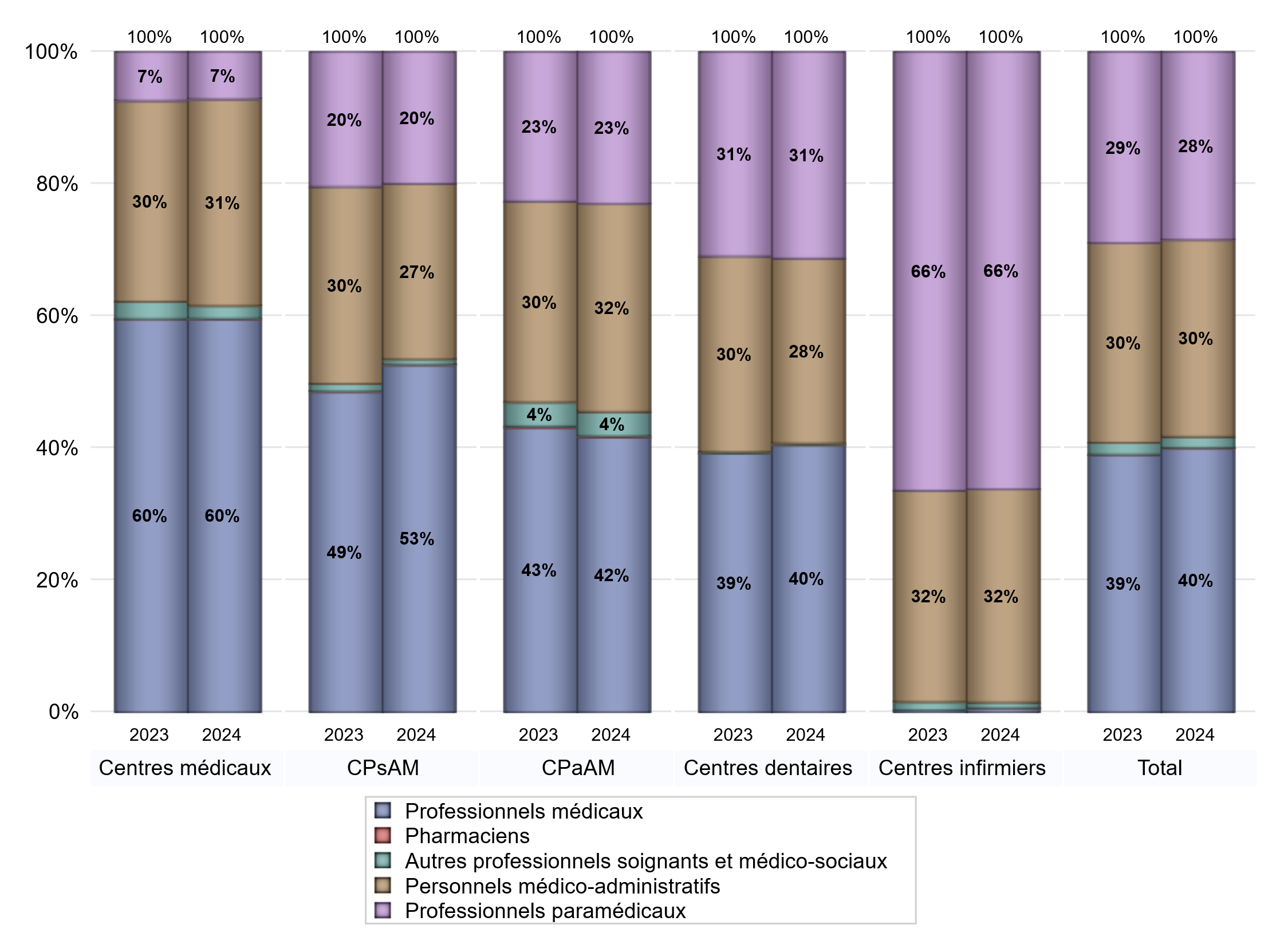
EFFECTIFS DES CENTRES
 | centres médicaux | Centres de santé polyvalents sans auxiliaires médicaux CPsAM | Centres de santé polyvalents avec auxiliaires médicaux CPaAM | Total centres à activité médicale | Centres de santé dentaires | Centres de santé infirmiers | Grand Total
Professionnels médicaux (1) | 3537 | 2188 | 7499 | 13224 | 8338 | 32 | 21594
Dont Médecins généralistes | 2743 | 665 | 2759 | 6167 | 57 | 5 | 6229
Dont Autres médecins spécialistes | 583 | 365 | 3191 | 4139 | 244 | 2 | 4385
Dont Sages-Femmes | 64 | 67 | 175 | 306 | 5 | 3 | 314
Dont Chrirurgiens dentistes | 116 | 1084 | 1333 | 2533 | 7989 | 0 | 10522
Dont Autres professionnels médicaux | 31 | 7 | 41 | 79 | 43 | 22 | 144
Professionnels paramédicaux (2) | 426 | 831 | 4146 | 5403 | 6448 | 3527 | 15378
Dont Infirmiers | 102 | 26 | 1308 | 1436 | 18 | 3466 | 4920
Dont Assistants dentaires | 73 | 756 | 989 | 1818 | 6331 | 0 | 8149
Dont Autres | 251 | 49 | 1849 | 2149 | 99 | 61 | 2309
Pharmaciens (3) | 4 | 2 | 33 | 39 | 2 | 1 | 42
Total Professionnels de santé (1)+(2)(+3) | 3967 | 3021 | 11678 | 18666 | 14788 | 3560 | 37014
Autres professionnels soignants et médico-sociaux (4) | 116 | 33 | 660 | 809 | 42 | 45 | 896
Personnels médico-administratifs (5) | 1859 | 1106 | 5679 | 8644 | 5773 | 1720 | 16137
Total (1)+(2)+(3)+(4)+(5) | 5942 | 4160 | 18017 | 28119 | 20603 | 5325 | 54047

Fonctionnement
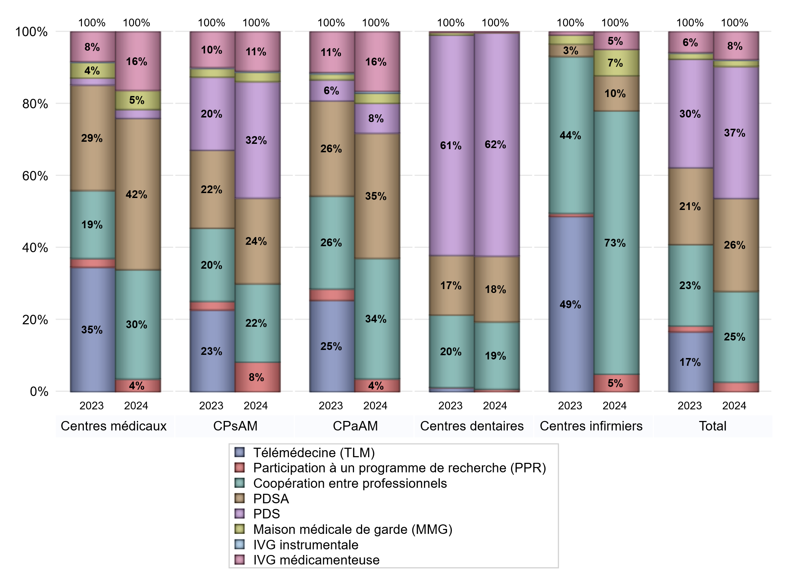
FONCTIONNEMENT(PDSA/MMG/IVG/TLM/PPR/COOP)
 | centres médicaux |  |  | Centres de santé polyvalents sans auxiliaires médicaux CPsAM |  | Centres de santé polyvalents avec auxiliaires médicaux CPaAM |  | Total centres à activité médicale | Centres de santé dentaires |  |  | Centres de santé infirmiers |  | Grand Total | Dont centres de santé pluri professionnels
 | avec MG et avec auxiliaires médicaux | avec MG et sans auxiliaires médicaux | sans MG | avec MG | sans MG | avec MG | sans MG |  | avec MG et avec auxiliaires médicaux | avec MG et sans auxiliaires médicaux | sans MG | avec MG | sans MG
PDSA au sein du centre | 23 | 32 | 2 | 50 | 12 | 112 | 138 | 369 | 2 | 16 | 263 | 0 | 2 | 652 | 144
PDSA en dehors du centre | 25 | 37 | 0 | 18 | 1 | 80 | 1 | 162 | 0 | 1 | 3 | 1 | 1 | 168 | 110
Sous total 1 PDSA | 48 | 69 | 2 | 68 | 13 | 192 | 139 | 531 | 2 | 17 | 266 | 1 | 3 | 820 | 254
Sous total PDSA | 119 |  |  | 81 |  | 331 |  |  | 285 |  |  | 4
PDS au sein du centre | 1 | 4 | 2 | 75 | 33 | 55 | 20 | 190 | 4 | 20 | 928 | 0 | 0 | 1142 | 75
PDS en dehors du centre | 0 | 0 | 0 | 1 | 1 | 3 | 1 | 6 | 0 | 1 | 16 | 0 | 0 | 23 | 4
Sous Total 1 PDS | 1 | 4 | 2 | 76 | 34 | 58 | 21 | 196 | 4 | 21 | 944 | 0 | 0 | 1165 | 79
Sous total PDS | 7 |  |  | 110 |  | 79 |  |  | 969 |  |  | 0
Maison médicale de garde (MMG) | 5 | 10 | 0 | 9 | 0 | 26 | 1 | 51 | 0 | 0 | 1 | 0 | 3 | 55 | 32
Sous total MMG | 15 |  |  | 9 |  | 27 |  |  | 1 |  |  | 3
IVG instrumentale | 0 | 0 | 0 | 1 | 0 | 5 | 0 | 6 | 0 | 0 | 0 | 0 | 0 | 6 | 5
Sous total IVGI | 0 |  |  | 1 |  | 5 |  |  | 0 |  |  | 0
IVG médicamenteuse | 17 | 26 | 3 | 35 | 2 | 152 | 5 | 240 | 0 | 2 | 0 | 0 | 2 | 244 | 176
Sous total IVGM | 46 |  |  | 37 |  | 157 |  |  | 2 |  |  | 2
Participation à un programme de recherche (PPR) | 5 | 3 | 2 | 20 | 8 | 32 | 2 | 72 | 0 | 1 | 10 | 0 | 2 | 85 | 42
Sous total PPR | 10 |  |  | 28 |  | 34 |  |  | 11 |  |  | 2
Coopération entre professionnels | 41 | 25 | 20 | 46 | 28 | 167 | 152 | 479 | 0 | 11 | 281 | 0 | 30 | 801 | 220
Sous total Coop | 86 |  |  | 74 |  | 319 |  |  | 292 |  |  | 30
Total | 283 |  |  | 340 |  | 952 |  | 1575 | 1560 |  |  | 41 |  | 3176 | 808

SYNTHESE DES MODALITES DE FONCTIONNEMENT PAR REGION
Régions | PDSA | PDS | Maisons médicales de garde | IVG instrumentale | IVG médicamenteuse | Télémédecine | Participation à un programme de recherche | Coopération entre professionnels
Guadeloupe | 0 | 1 | 0 | 0 | 0 | 0 | 0 | 2
Martinique | 0 | 4 | 0 | 0 | 1 | 0 | 0 | 3
Guyane | 1 | 0 | 0 | 0 | 0 | 0 | 0 | 0
Océan Indien | 0 | 0 | 0 | 0 | 0 | 0 | 0 | 0
Océan Indien | 0 | 0 | 0 | 0 | 0 | 0 | 0 | 2
Ile-de-France | 354 | 429 | 18 | 4 | 102 | 0 | 66 | 434
Centre-Val de Loire | 13 | 40 | 2 | 1 | 6 | 0 | 0 | 23
Bourgogne-Franche-Comté | 17 | 37 | 0 | 0 | 2 | 0 | 2 | 22
Normandie | 25 | 60 | 2 | 0 | 8 | 0 | 1 | 22
Hauts-de-France | 82 | 75 | 4 | 0 | 7 | 0 | 4 | 39
Grand Est | 59 | 77 | 0 | 0 | 13 | 0 | 1 | 33
Pays de la Loire | 23 | 36 | 2 | 0 | 8 | 0 | 0 | 17
Bretagne | 26 | 31 | 10 | 0 | 7 | 0 | 4 | 18
Nouvelle-Aquitaine | 54 | 67 | 5 | 1 | 18 | 0 | 3 | 38
Occitanie | 74 | 85 | 5 | 0 | 17 | 0 | 1 | 42
Auvergne-Rhône-Alpes | 44 | 115 | 5 | 0 | 32 | 0 | 2 | 52
Provence-Alpes-Côte d'Azur | 48 | 101 | 2 | 0 | 22 | 0 | 1 | 54
Corse | 0 | 6 | 0 | 0 | 1 | 0 | 0 | 0
 | 0 | 1 | 0 | 0 | 0 | 0 | 0 | 0

Prévention
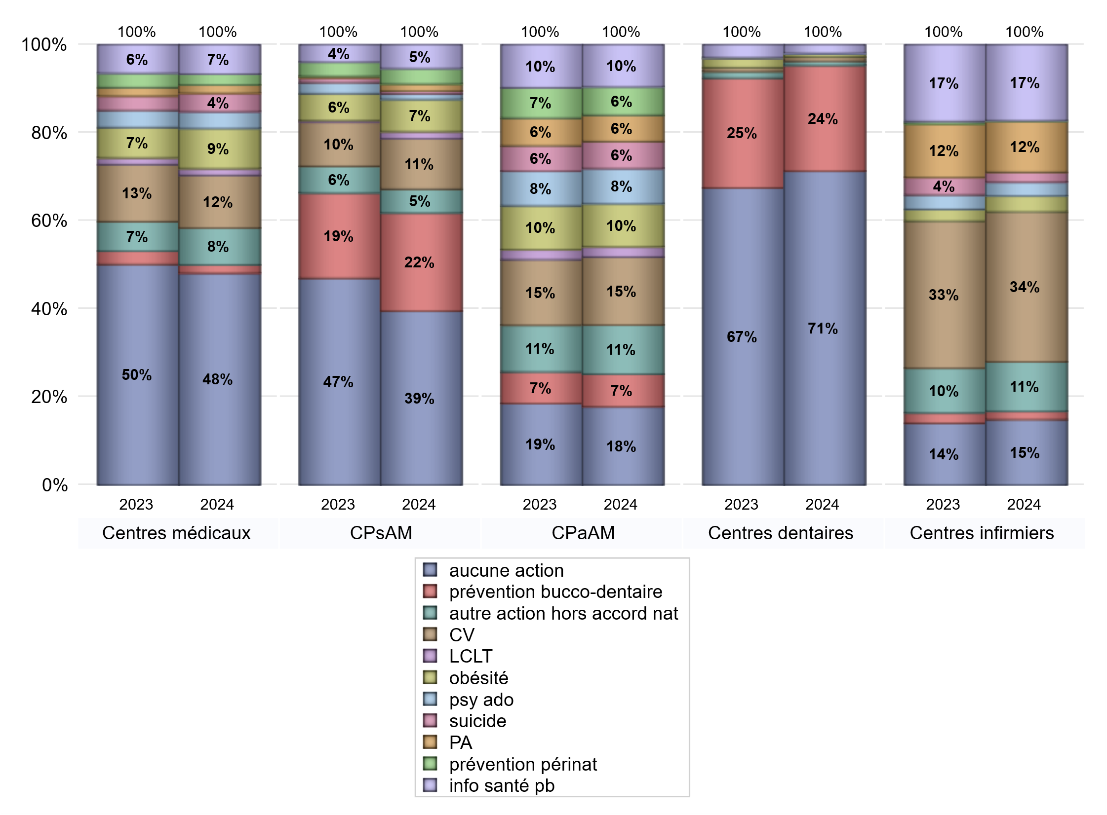
ACTIONS DE PREVENTION
 | centres médicaux |  |  | Centres de santé polyvalents sans auxiliaires médicaux CPsAM |  | Centres de santé polyvalents avec auxiliaires médicaux CPaAM |  | Total centres à activité médicale | Centres de santé dentaires |  |  | Centres de santé infirmiers |  | Grand Total | Dont centres de santé pluri professionnels
 | avec MG et avec auxiliaires médicaux | avec MG et sans auxiliaires médicaux | sans MG | avec MG | sans MG | avec MG | sans MG |  | avec MG et avec auxiliaires médicaux | avec MG et sans auxiliaires médicaux | sans MG | avec MG | sans MG
Aucune action | 65 | 145 | 43 | 90 | 34 | 153 | 185 | 715 | 3 | 17 | 936 | 0 | 119 | 1790 | 240
Sous total aucune action | 253 |  |  | 124 |  | 338 |  |  | 956 |  |  | 119
Amélioration de la couverture vaccinale CV) | 25 | 35 | 3 | 34 | 2 | 284 | 10 | 393 | 1 | 5 | 7 | 1 | 272 | 679 | 315
Sous total CV | 63 |  |  | 36 |  | 294 |  |  | 13 |  |  | 273
Lutte contre la tuberculose (LCLT) | 2 | 5 | 1 | 5 | 0 | 44 | 0 | 57 | 0 | 0 | 0 | 0 | 0 | 57 | 47
Sous total LCLT | 8 |  |  | 5 |  | 44 |  |  | 0 |  |  | 0
Surpoids et obésité chez l'enfant | 21 | 25 | 2 | 21 | 2 | 183 | 3 | 257 | 1 | 5 | 4 | 1 | 28 | 296 | 210
Sous total obésité | 48 |  |  | 23 |  | 186 |  |  | 10 |  |  | 29
Souffrance psychique et conduites addictives chez l'adolescent de 12 à 25 ans | 8 | 11 | 1 | 4 | 0 | 149 | 3 | 176 | 0 | 0 | 1 | 0 | 25 | 202 | 157
Sous total souffrance psy ado | 20 |  |  | 4 |  | 152 |  |  | 1 |  |  | 25
Prévention du suicide | 4 | 16 | 2 | 2 | 0 | 114 | 3 | 141 | 0 | 0 | 0 | 0 | 18 | 159 | 119
Sous total prévention suicide | 22 |  |  | 2 |  | 117 |  |  | 0 |  |  | 18
Prévention spécifique en direction des personnes âgées pour les régions non incluses dans les expérimentations PAERPA | 5 | 5 | 0 | 5 | 0 | 111 | 3 | 129 | 0 | 0 | 0 | 0 | 93 | 222 | 117
Sous total prévention PA | 10 |  |  | 5 |  | 114 |  |  | 0 |  |  | 93
Prévention périnatale | 2 | 7 | 4 | 10 | 1 | 118 | 4 | 146 | 0 | 0 | 0 | 0 | 1 | 147 | 122
Sous total prévention périnat | 13 |  |  | 11 |  | 122 |  |  | 0 |  |  | 1
Mission de relais d'information ou d'action de santé publique dans les thèmes visés par l'accord national | 19 | 15 | 1 | 16 | 1 | 175 | 7 | 234 | 0 | 0 | 26 | 0 | 138 | 398 | 196
Sous total info santé pb | 35 |  |  | 17 |  | 182 |  |  | 26 |  |  | 138
Prévention bucco-dentaire (mission de santé publique dentaire ou bilan bucco dentaire) | 3 | 4 | 3 | 54 | 16 | 136 | 5 | 221 | 2 | 8 | 312 | 0 | 15 | 558 | 151
Sous total prévention bucco-dentaire | 10 |  |  | 70 |  | 141 |  |  | 322 |  |  | 15
Autre action non visée dans l'accord national | 20 | 21 | 3 | 14 | 3 | 196 | 16 | 273 | 0 | 1 | 12 | 1 | 89 | 376 | 219
Sous total autre action hors accord nat | 44 |  |  | 17 |  | 212 |  |  | 13 |  |  | 90

Total1 des Centres de santé avec au moins une action | 55 | 52 | 12 | 83 | 19 | 359 | 25 | 605 | 2 | 9 | 317 | 2 | 311 | 1246 | 435
Total2 des Centres de santé avec au moins une action | 119 |  |  | 102 |  | 384 |  |  | 328 |  |  | 313

SYNTHESE DES ACTIONS DE PREVENTION PAR REGION
Régions | Aucune action | Amélioration de la couverture vaccinale | Lutte contre la tuberculose | Surpoids et obésité chez l'enfant | Souffrance psychique et conduites addictives chez l'adolescent de 12 à 25 ans | Prévention du suicide | Prévention spécifique en direction des personnes âgées pour les régions non incluses dans les expérimentations PAERPA | Prévention périnatale | Mission de relais d'information ou d'action de santé publique dans les thèmes visés par l'accord national | Prévention bucco-dentaire (mission de santé publique dentaire ou bilan bucco dentaire | Autre action non visée dans l'accord national
Guadeloupe | 6 | 0 | 0 | 0 | 0 | 0 | 0 | 0 | 0 | 0 | 0
Martinique | 8 | 1 | 1 | 1 | 0 | 0 | 0 | 0 | 0 | 1 | 1
Guyane | 3 | 0 | 0 | 0 | 0 | 0 | 0 | 0 | 0 | 0 | 0
Océan Indien | 2 | 0 | 0 | 0 | 0 | 0 | 0 | 0 | 0 | 1 | 0
Océan Indien | 1 | 1 | 0 | 0 | 0 | 0 | 0 | 0 | 0 | 0 | 0
Ile-de-France | 671 | 112 | 21 | 80 | 50 | 29 | 23 | 33 | 52 | 209 | 84
Centre-Val de Loire | 54 | 11 | 2 | 4 | 3 | 1 | 6 | 2 | 6 | 28 | 5
Bourgogne-Franche-Comté | 60 | 43 | 1 | 9 | 2 | 4 | 10 | 1 | 27 | 6 | 23
Normandie | 67 | 22 | 2 | 5 | 4 | 5 | 6 | 4 | 12 | 27 | 9
Hauts-de-France | 104 | 114 | 4 | 71 | 63 | 61 | 65 | 62 | 85 | 23 | 77
Grand Est | 111 | 56 | 1 | 35 | 6 | 6 | 12 | 2 | 15 | 48 | 33
Pays de la Loire | 47 | 63 | 1 | 17 | 18 | 8 | 32 | 2 | 50 | 27 | 23
Bretagne | 41 | 62 | 1 | 3 | 8 | 10 | 5 | 1 | 25 | 28 | 28
Nouvelle-Aquitaine | 111 | 46 | 5 | 16 | 13 | 9 | 19 | 5 | 12 | 28 | 15
Occitanie | 183 | 44 | 6 | 14 | 6 | 6 | 23 | 3 | 29 | 34 | 20
Auvergne-Rhône-Alpes | 162 | 74 | 8 | 27 | 13 | 13 | 17 | 22 | 49 | 48 | 41
Provence-Alpes-Côte d'Azur | 149 | 30 | 4 | 14 | 16 | 7 | 4 | 10 | 36 | 50 | 17
Corse | 9 | 0 | 0 | 0 | 0 | 0 | 0 | 0 | 0 | 0 | 0
 | 1 | 0 | 0 | 0 | 0 | 0 | 0 | 0 | 0 | 0 | 0

ETP
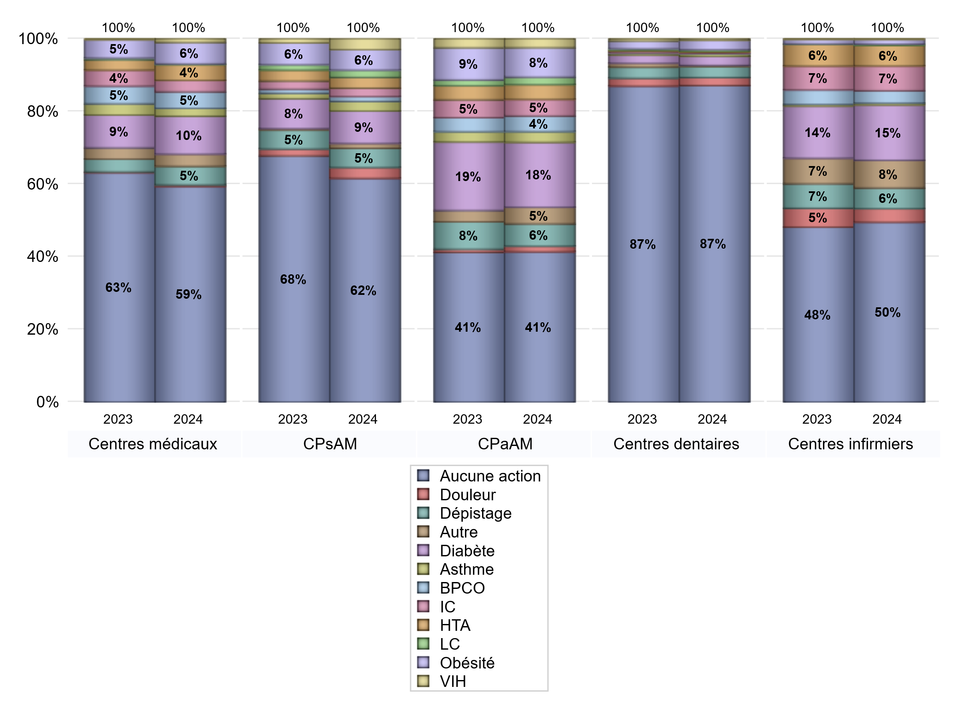
EDUCATION THERAPEUTIQUE DU PATIENT
 | centres médicaux |  |  | Centres de santé polyvalents sans auxiliaires médicaux CPsAM |  | Centres de santé polyvalents avec auxiliaires médicaux CPaAM |  | Total centres à activité médicale | Centres de santé dentaires |  |  | Centres de santé infirmiers |  | Grand Total | Dont centres de santé pluri professionnels
 | avec MG et avec auxiliaires médicaux | avec MG et sans auxiliaires médicaux | sans MG | avec MG | sans MG | avec MG | sans MG |  | avec MG et avec auxiliaires médicaux | avec MG et sans auxiliaires médicaux | sans MG | avec MG | sans MG
Aucune action | 79 | 173 | 49 | 139 | 47 | 279 | 200 | 966 | 4 | 20 | 1204 | 2 | 303 | 2499 | 392
Sous total aucune action | 301 |  |  | 186 |  | 479 |  |  | 1228 |  |  | 305
Diabète | 32 | 18 | 3 | 23 | 4 | 203 | 4 | 287 | 1 | 6 | 28 | 0 | 94 | 416 | 242
Sous total diabète | 53 |  |  | 27 |  | 207 |  |  | 35 |  |  | 94
Asthme | 8 | 3 | 0 | 6 | 2 | 34 | 0 | 53 | 0 | 5 | 5 | 0 | 3 | 66 | 43
Sous total asthme | 11 |  |  | 8 |  | 34 |  |  | 10 |  |  | 3
BPCO | 14 | 7 | 2 | 3 | 1 | 49 | 1 | 77 | 0 | 2 | 0 | 0 | 21 | 100 | 63
Sous total BPCO | 23 |  |  | 4 |  | 50 |  |  | 2 |  |  | 21
Insuffisance cardiaque (IC) | 13 | 3 | 0 | 7 | 0 | 53 | 0 | 76 | 0 | 3 | 1 | 0 | 42 | 122 | 66
Sous total IC | 16 |  |  | 7 |  | 53 |  |  | 4 |  |  | 42
HTA | 17 | 3 | 2 | 9 | 0 | 46 | 1 | 78 | 0 | 2 | 2 | 0 | 35 | 117 | 65
Sous total HTA | 22 |  |  | 9 |  | 47 |  |  | 4 |  |  | 35
Lombalgie chronique (LC) | 1 | 0 | 0 | 6 | 0 | 24 | 0 | 31 | 0 | 4 | 2 | 0 | 2 | 39 | 26
Sous total LC | 1 |  |  | 6 |  | 24 |  |  | 6 |  |  | 2
Obésité | 22 | 7 | 1 | 16 | 1 | 93 | 1 | 141 | 1 | 5 | 30 | 0 | 8 | 185 | 121
Sous total obésité | 30 |  |  | 17 |  | 94 |  |  | 36 |  |  | 8
VIH | 2 | 3 | 0 | 9 | 0 | 28 | 0 | 42 | 0 | 4 | 2 | 0 | 1 | 49 | 32
Sous total VIH | 5 |  |  | 9 |  | 28 |  |  | 6 |  |  | 1
Douleur | 0 | 1 | 1 | 8 | 1 | 18 | 0 | 29 | 0 | 5 | 26 | 0 | 23 | 83 | 19
Sous total douleur | 2 |  |  | 9 |  | 18 |  |  | 31 |  |  | 23
Action de dépistage | 18 | 6 | 2 | 14 | 2 | 69 | 2 | 113 | 1 | 5 | 37 | 0 | 35 | 191 | 90
Sous total dépistage | 26 |  |  | 16 |  | 71 |  |  | 43 |  |  | 35
Autre | 14 | 2 | 1 | 4 | 0 | 49 | 4 | 74 | 0 | 0 | 4 | 0 | 47 | 125 | 63
Sous total autre | 17 |  |  | 4 |  | 53 |  |  | 4 |  |  | 47

Total1 des Centres de santé avec au moins une action | 41 | 24 | 6 | 34 | 6 | 233 | 10 | 354 | 1 | 6 | 49 | 0 | 127 | 537 | 283
Total2 des Centres de santé avec au moins une action | 71 |  |  | 40 |  | 243 |  |  | 56 |  |  | 127

promo santé
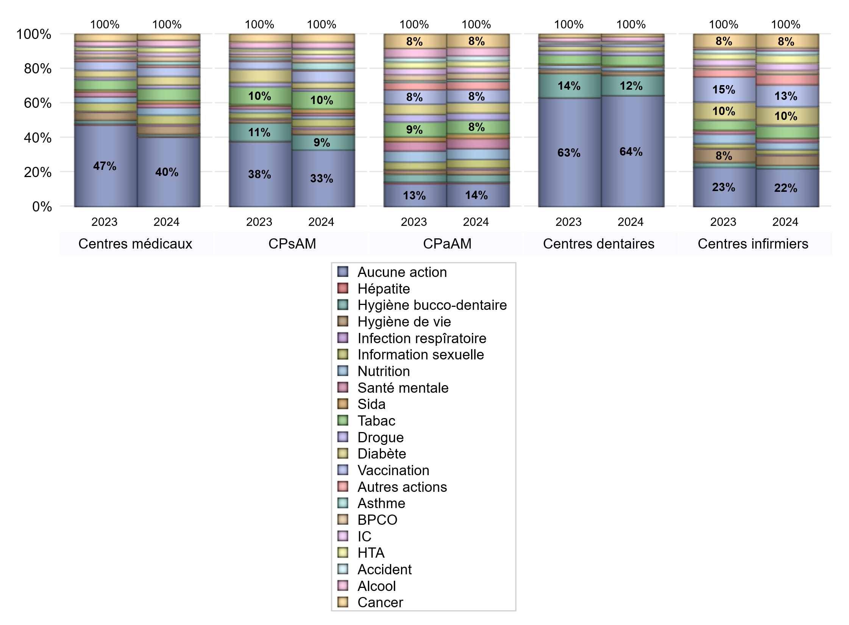
PROMOTION ET EDUCATION POUR LA SANTE
 | centres médicaux |  |  | Centres de santé polyvalents sans auxiliaires médicaux CPsAM |  | Centres de santé polyvalents avec auxiliaires médicaux CPaAM |  | Total centres à activité médicale | Centres de santé dentaires |  |  | Centres de santé infirmiers |  | Grand Total | Dont centres de santé pluri professionnels
 | avec MG et avec auxiliaires médicaux | avec MG et sans auxiliaires médicaux | sans MG | avec MG | sans MG | avec MG | sans MG |  | avec MG et avec auxiliaires médicaux | avec MG et sans auxiliaires médicaux | sans MG | avec MG | sans MG
Aucune action | 72 | 156 | 45 | 102 | 36 | 180 | 192 | 783 | 4 | 19 | 1033 | 1 | 196 | 2036 | 279
Sous total aucune action | 273 |  |  | 138 |  | 372 |  |  | 1056 |  |  | 197
diabète | 15 | 14 | 5 | 14 | 1 | 159 | 6 | 214 | 0 | 5 | 42 | 0 | 93 | 354 | 176
Sous total diabète | 34 |  |  | 15 |  | 165 |  |  | 47 |  |  | 93
asthme | 4 | 9 | 1 | 16 | 1 | 37 | 1 | 69 | 0 | 4 | 2 | 0 | 2 | 77 | 44
Sous total asthme | 14 |  |  | 17 |  | 38 |  |  | 6 |  |  | 2
BPCO | 10 | 10 | 0 | 10 | 0 | 94 | 4 | 128 | 0 | 2 | 0 | 0 | 19 | 149 | 105
Sous total BPCO | 20 |  |  | 10 |  | 98 |  |  | 2 |  |  | 19
Insuffisance cardiaque (IC) | 6 | 9 | 0 | 10 | 0 | 94 | 6 | 125 | 0 | 3 | 2 | 0 | 37 | 167 | 102
Sous total IC | 15 |  |  | 10 |  | 100 |  |  | 5 |  |  | 37
HTA | 11 | 8 | 0 | 11 | 0 | 87 | 5 | 122 | 0 | 2 | 2 | 0 | 43 | 169 | 99
Sous total HTA | 19 |  |  | 11 |  | 92 |  |  | 4 |  |  | 43
Accident de la vie courante | 1 | 2 | 1 | 4 | 0 | 77 | 3 | 88 | 0 | 3 | 4 | 0 | 22 | 117 | 80
Sous total accident | 4 |  |  | 4 |  | 80 |  |  | 7 |  |  | 22
Alcool | 11 | 14 | 0 | 14 | 1 | 128 | 3 | 171 | 0 | 5 | 36 | 0 | 14 | 226 | 142
Sous total alcool | 25 |  |  | 15 |  | 131 |  |  | 41 |  |  | 14
cancer | 16 | 7 | 0 | 19 | 0 | 203 | 10 | 255 | 1 | 0 | 23 | 0 | 71 | 350 | 222
Sous total cancer | 23 |  |  | 19 |  | 213 |  |  | 24 |  |  | 71
Hépatite | 0 | 3 | 0 | 0 | 0 | 19 | 0 | 22 | 0 | 0 | 1 | 0 | 0 | 23 | 19
Sous total hépatite | 3 |  |  | 0 |  | 19 |  |  | 1 |  |  | 0
Hygiène bucco-dentaire | 4 | 4 | 1 | 30 | 8 | 119 | 2 | 168 | 1 | 7 | 187 | 1 | 16 | 380 | 129
Sous total hygiène bucco-dentaire | 9 |  |  | 38 |  | 121 |  |  | 195 |  |  | 17
Hygiène de vie | 18 | 14 | 1 | 11 | 2 | 81 | 0 | 127 | 0 | 4 | 31 | 0 | 52 | 214 | 102
Sous total hygiène de vie | 33 |  |  | 13 |  | 81 |  |  | 35 |  |  | 52
Infection respiratoire | 3 | 3 | 0 | 6 | 0 | 26 | 0 | 38 | 0 | 0 | 2 | 0 | 6 | 46 | 30
Sous total infection respîratoire | 6 |  |  | 6 |  | 26 |  |  | 2 |  |  | 6
Information sexuelle | 19 | 13 | 4 | 18 | 1 | 135 | 0 | 190 | 0 | 4 | 0 | 0 | 24 | 218 | 158
Sous total information sexuelle | 36 |  |  | 19 |  | 135 |  |  | 4 |  |  | 24
Nutrition | 15 | 14 | 0 | 8 | 0 | 168 | 5 | 210 | 0 | 4 | 34 | 0 | 38 | 286 | 185
Sous total nutrition | 29 |  |  | 8 |  | 173 |  |  | 38 |  |  | 38
santé mentale | 7 | 7 | 2 | 6 | 0 | 157 | 3 | 182 | 0 | 4 | 2 | 0 | 19 | 207 | 165
Sous total santé mentale | 16 |  |  | 6 |  | 160 |  |  | 6 |  |  | 19
Sida | 5 | 6 | 1 | 10 | 0 | 76 | 0 | 98 | 0 | 3 | 3 | 0 | 2 | 106 | 83
Sous total sida | 12 |  |  | 10 |  | 76 |  |  | 6 |  |  | 2
Tabac | 31 | 16 | 1 | 33 | 11 | 209 | 10 | 311 | 0 | 5 | 92 | 0 | 64 | 472 | 244
Sous total tabac | 48 |  |  | 44 |  | 219 |  |  | 97 |  |  | 64
Usage de la drogue | 5 | 8 | 0 | 5 | 1 | 111 | 3 | 133 | 0 | 5 | 33 | 0 | 6 | 177 | 116
Sous total drogue | 13 |  |  | 6 |  | 114 |  |  | 38 |  |  | 6
Vaccination | 16 | 20 | 0 | 25 | 3 | 197 | 12 | 273 | 0 | 5 | 20 | 0 | 115 | 413 | 216
Sous total vaccination | 36 |  |  | 28 |  | 209 |  |  | 25 |  |  | 115
Autres actions | 8 | 1 | 0 | 3 | 0 | 121 | 7 | 140 | 0 | 0 | 2 | 0 | 53 | 195 | 131
Sous total autres actions | 9 |  |  | 3 |  | 128 |  |  | 2 |  |  | 53

Total1 des Centres de santé avec au moins une action | 48 | 41 | 10 | 71 | 17 | 332 | 18 | 537 | 1 | 7 | 220 | 1 | 234 | 1000 | 396
Total2 des Centres de santé avec au moins une action | 99 |  |  | 88 |  | 350 |  |  | 228 |  |  | 235

activités spécifiques
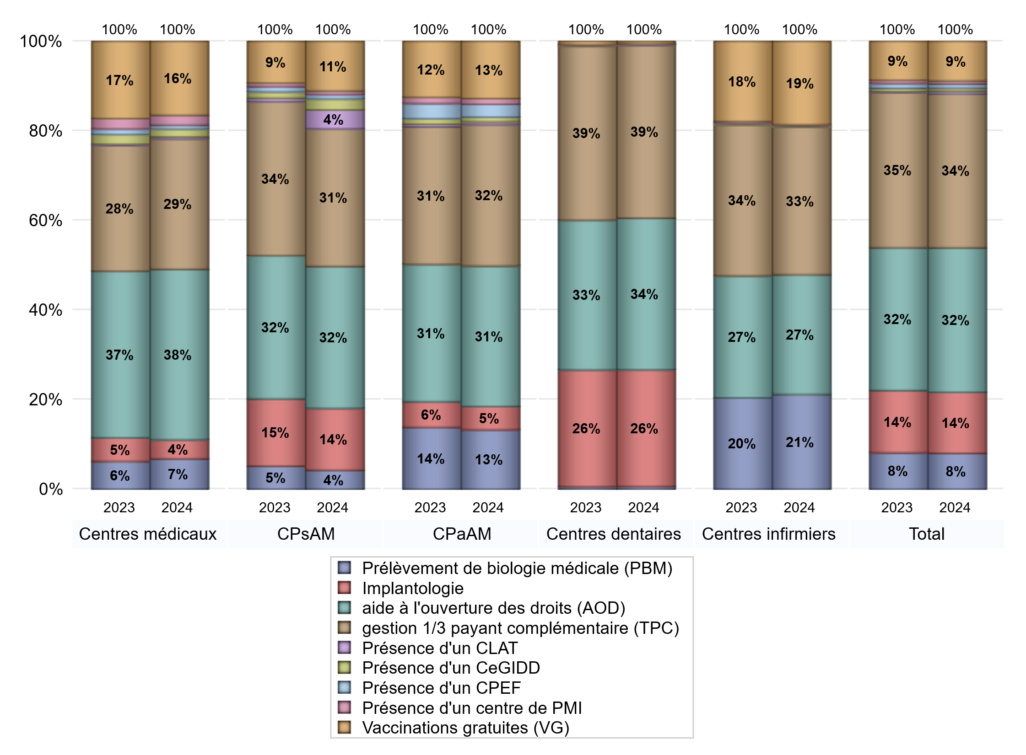
ACTIVITES SPECIFIQUES
 | centres médicaux |  |  | Centres de santé polyvalents sans auxiliaires médicaux CPsAM |  | Centres de santé polyvalents avec auxiliaires médicaux CPaAM |  | Total centres à activité médicale | Centres de santé dentaires |  |  | Centres de santé infirmiers |  | Grand Total | Dont centres de santé pluri professionnels
 | avec MG et avec auxiliaires médicaux | avec MG et sans auxiliaires médicaux | sans MG | avec MG | sans MG | avec MG | sans MG |  | avec MG et avec auxiliaires médicaux | avec MG et sans auxiliaires médicaux | sans MG | avec MG | sans MG
Prélèvement de biologie médicale (PBM) | 25 | 19 | 2 | 24 | 2 | 246 | 13 | 331 | 1 | 1 | 17 | 2 | 271 | 623 | 283
Sous total PBM | 46 |  |  | 26 |  | 259 |  |  | 19 |  |  | 273
Implantologie | 7 | 15 | 7 | 58 | 27 | 80 | 22 | 216 | 3 | 23 | 818 | 0 | 0 | 1060 | 100
Sous total implanto | 29 |  |  | 85 |  | 102 |  |  | 844 |  |  | 0
aide à l'ouverture des droits (AOD) | 89 | 128 | 42 | 150 | 45 | 433 | 180 | 1067 | 5 | 25 | 1066 | 1 | 344 | 2508 | 558
Sous total AOD | 259 |  |  | 195 |  | 613 |  |  | 1096 |  |  | 345
gestion 1/3 payant complémentaire (TPC) | 60 | 93 | 45 | 140 | 49 | 423 | 194 | 1004 | 5 | 26 | 1218 | 2 | 423 | 2678 | 515
Sous total TPC | 198 |  |  | 189 |  | 617 |  |  | 1249 |  |  | 425
Présence d'un CLAT | 2 | 1 | 0 | 20 | 6 | 12 | 0 | 41 | 0 | 0 | 5 | 0 | 0 | 46 | 19
Sous total CLAT | 3 |  |  | 26 |  | 12 |  |  | 5 |  |  | 0
Présence d'un CeGIDD | 4 | 6 | 2 | 12 | 3 | 21 | 0 | 48 | 0 | 0 | 1 | 1 | 2 | 52 | 30
Sous total CeGIDD | 12 |  |  | 15 |  | 21 |  |  | 1 |  |  | 3
Présence d'un CPEF | 2 | 4 | 0 | 6 | 0 | 56 | 0 | 68 | 0 | 0 | 1 | 0 | 1 | 70 | 59
Sous total CPEF | 6 |  |  | 6 |  | 56 |  |  | 1 |  |  | 1
Présence d'un centre de PMI | 4 | 10 | 1 | 5 | 0 | 25 | 0 | 45 | 0 | 1 | 4 | 0 | 3 | 53 | 31
Sous total PMI | 15 |  |  | 5 |  | 25 |  |  | 5 |  |  | 3
Vaccinations gratuites (VG) | 43 | 66 | 3 | 59 | 9 | 239 | 10 | 429 | 2 | 6 | 8 | 1 | 239 | 685 | 302
Sous total VG | 112 |  |  | 68 |  | 249 |  |  | 16 |  |  | 240
Total | 680 |  |  | 615 |  | 1954 |  | 3249 | 3236 |  |  | 1290 |  | 7775 | 1897

